상품제안서
자개원쟁반(대)-송학(적색,흑색) | 상품코드: F31970

 |  |  |  |  |  |  | 02-412-0044 | www.easy1.co.kr
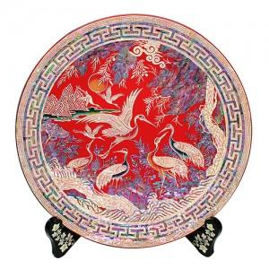

【상세/제작정보】

【인쇄/포장옵션】 | 실크 / 포장불가능

【공급단가】 | 수량 | 10~ | 20~ | 30~ | 50~ | 100~
*VAT별도 | 단가 | 200,000원 | 196,800원 | 192,000원 | 187,200원 | 184,000원

【상품 URL】 | https://dev.easy1.co.kr:443/src/goods_detail.php?gdno=31970

